Blad1
Knoopnr. | x | y | z
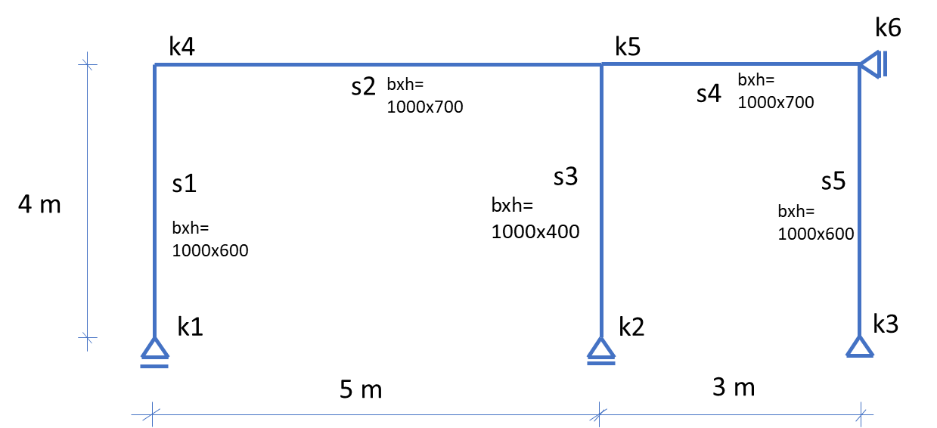
k1 | 0 | 0 | 0
k2 | 5 | 0 | 0
k3 | 8 | 0 | 0
k4 | 0 | 4 | 0
k5 | 5 | 4 | 0
k6 | 8 | 4 | 0

Staafnr. | van | naar | h | b | Betonkwaliteit

s1 | k1 | k4 | 600 | 1000 | C30/37
s2 | k4 | k5 | 700 | 1000 | C30/37
s3 | k2 | k5 | 400 | 1000 | C30/37
s4 | k5 | k6 | 700 | 1000 | C30/37
s5 | k3 | k6 | 600 | 1000 | C30/37

